Folha de Rosto
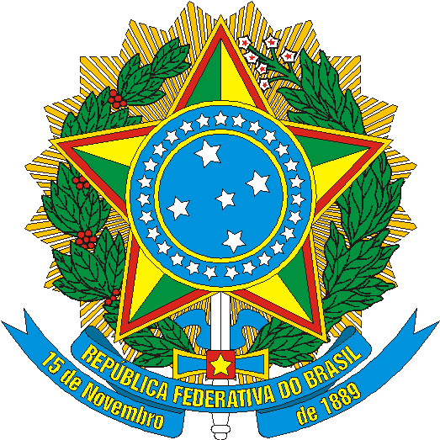 | MINISTÉRIO DO TURISMO | DIRETRIA DE ESTUDOS ECONÔMICOS E PESQUISAS | SECRETARIA EXECUTIVA

Estudo da Demanda Turística Internacional

2011-2015

Brasília - DF
Julho / 2016

